consumos
FICHA PARA EL CONSUMO DE MATERIALES DE CALZADO Y MARROQUINERIA
DOCENTE ENCARGADO | MAYBELLINE ARISTIZÁBAL |  | CURSO/TECNICO | COSTO POR PAR/PRODUCTO
NOMBRE DEL PRODUCTO | MARROQUINERIA 3 |  | DISEÑO | $ 25,650
FECHA DE ELABORACION DEL PRODUCTO |  | NUMERO DE CEDULA | NUMERO DE FICHA | CANTIDAD A PRODUCIR
FECHA ENTREGA DEL PRODUCTO | 2022-03-20 | 1128404319 | 2472805 | 12
MATERIALES E INSUMOS. | COLOR O REFERENCIA. | CONSUMO POR PRODUCTO | VALOR UNIDAD DE CONSUMO | 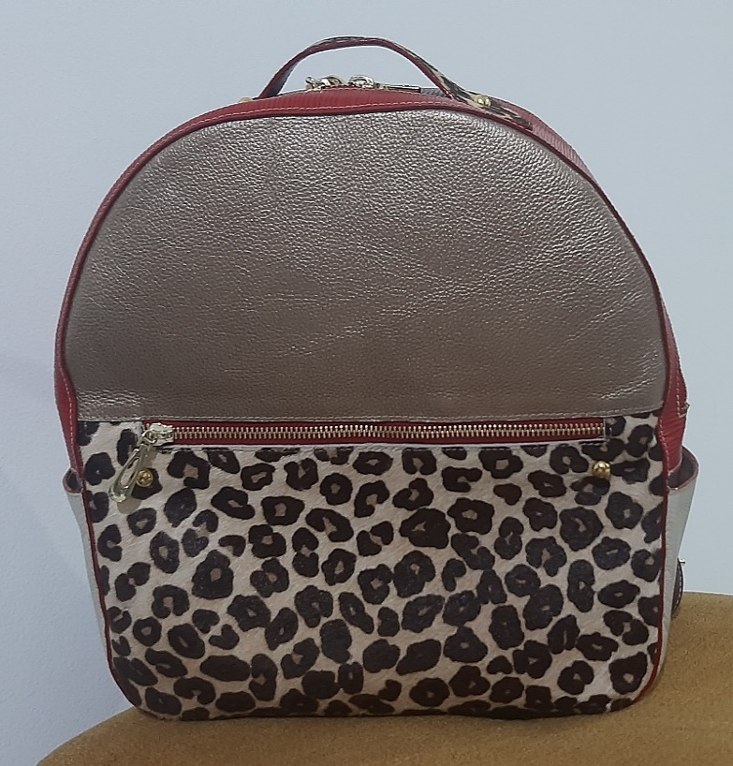
Cuero Napa Variada (Dm2) | 0 | 24.0 | $ 488.0
Seda 30-100 Colores (cm²) | 0 | 7000.0 | $ 0.5
Cremallera Nylon #6(cm) | 0 | 100.0 | $ 6.0
llaves #6 Nq de lujo | 0 | 3.0 | $ 300.0
Cremallera Nylon #3(cm) | 0 | 20.0 | $ 3.4
llaves #3 Nq Sencillas | 0 | 1.0 | $ 100.0
Lambrilla de 3mm (cm²) |  | 7000.0 | $ 0.3
Plantitex (cm²) | 0 | 1200.0 | $ 0.4
hebilla 1" niquel | 0 | 2.0 | $ 928.0
Lona Sintetica Colores (cm²) | 0 | 7000.0 | $ 0.7
Cinta Falla de 20mm (Cm) | 0 | 200.0 | $ 0.2
 | 0 | 0.0 | $ 0.0
0 | 0 | 0.0 | $ 0.0
0 | 0 | 0.0 | $ 0.0
0 | 0 | 0.0 | $ 0.5
0 | 0 | 0.0 | $ 0.0
0 | 0 | 0.0 | $ 0.0
0 | 0 | 0.0 | $ 0.0 | VALOR DEL PRODUCTO FINAL | $ 28,215
0 | 0 | 0.0 | $ 0.0
0 | 0 | 0.0 | $ 0.0
0 | 0 | 0.0 | $ 0.0 | VALOR DE LA PRODUCCION | $ 338,580
0 | 0 | 0.0 | $ 0.0
0 | 0 | 0.0 | $ 0.0
0 | 0 | 0.0 | $ 0.0
0 | 0 | 0.0 | $ 0.0
OBSERVACIONES
LIJA 400 8 UNIDADES
PEGAUCHO DE CONTAC TO AMARILLA
CARTULINA 10 UNIDADES
TINTA DE COLORES PARA CUERO Café , baigue y matanate acuoso.
entrego hebilla 376 14 unidades, no tenemos hebilla de pulgada niquel
hilo # 40 1|

INSUMOS SIN COSTO | CANTIDA | MODIFICADO POR: JAIDER ROJAS - ALMACENISTA (26-02-2017)SENA ITAGUI ANTIOQUIA
Aguja Corta Cabo Delgada (unidad) | 0.0
Aguja Corta Cabo Grueso (unidad) | 0.0
Bolsa Plastica Cargadera ( unidad) | 0.0
Bolsa plastica de 12*14 ( unidad) | 0.0
Bolsa Plastica de 15*22 ( unidad) | 0.0
Cambre de 100gr (cm²) | 56000.0
Carton Corrugado (pliego) | 0.0
Carton duplex (pliego) | 0.0
Carton Paja (pliego) | 0.0
Cartulina (pliego) | 10.0
Cinta de Enmascarar de 2" (unidad) | 0.0
Cinta de trasparente (unidad) | 0.0
Ecohalogenante para suelas | 0.0
Ecolimpiador para suelas | 0.0
Halogenante LH rapido ( galòn 3600 cm 3) | 0.0
Halogenante rapido 0817 | 0.0
Hilo Colores surtidos# 20 (cono 250 mt) | 0.0
Hilo Colores surtidos# 40 (cono 1000 mt) | 0.0
Hilo Colores surtidos# 60 (cono 1500 mt) | 0.0
Hilo Encerado cono 100 gr (metro) | 0.0
Hilo Terlenka 2 cabos (cono 150mt) | 0.0
Interlon (cm²) | 70000.0
Lamina Zinc (unidad) | 0.0
Lija de Agua#120 (unidad) | 0.0
Lija de Agua#180 (unidad) | 0.0
Lija de Agua#240 (unidad) | 0.0
Lija de Agua#400 (unidad) | 0.0
Lija de Agua#600 (unidad) | 0.0
Limpiador AT 20 ( galón 3600 cm 3) | 0.0
Limpiador para acabados | 0.0
Limpiador VZ 40 ( galón 3600 cm 3) | 0.0
Papel periodico (pliego) | 0.0
Pegante advance o pega amarilla | 1.0
Pu 419 pegante poliuretano | 0.0
Pintura Acrilica X150 gr (unidad) | 0.0
Primer eva plus | 0.0
Primer PU 419 | 0.0
Primer pu 85 | 0.0
PU 689 adhesivo | 0.0
Sacol Solucion de caucho natural 2440 | 0.0
Thiner Halogenante LH Rapido | 0.0
Thiner limpiador 0329 | 0.0
Thiner limpiador AT - 20 | 0.0
Thiner limpiador VZ - 40 | 0.0
Tinta Colores para Cuero 120cc (unidad) | 0.0
Vulcanizante PU | 0.0
Vulcanizante PU AQUOSO 212 | 0.0
Vulcanizante PU SOLVENTE | 0.0

